明细表
南京审计大学金审学院共享物资清单

序号 | 品名 | 型号 | 数量 | 计量单位 | 现保管部门 | 存放地点 | 物资图片 | 现保管人 | 备注
1 | 防护栏 |  | 65 | 只 | 安保处 | 西门仓库 |  | 崔大洲
2 | 水牌 |  | 14 | 只 | A教学楼物管 | A教学楼一楼储藏间 | 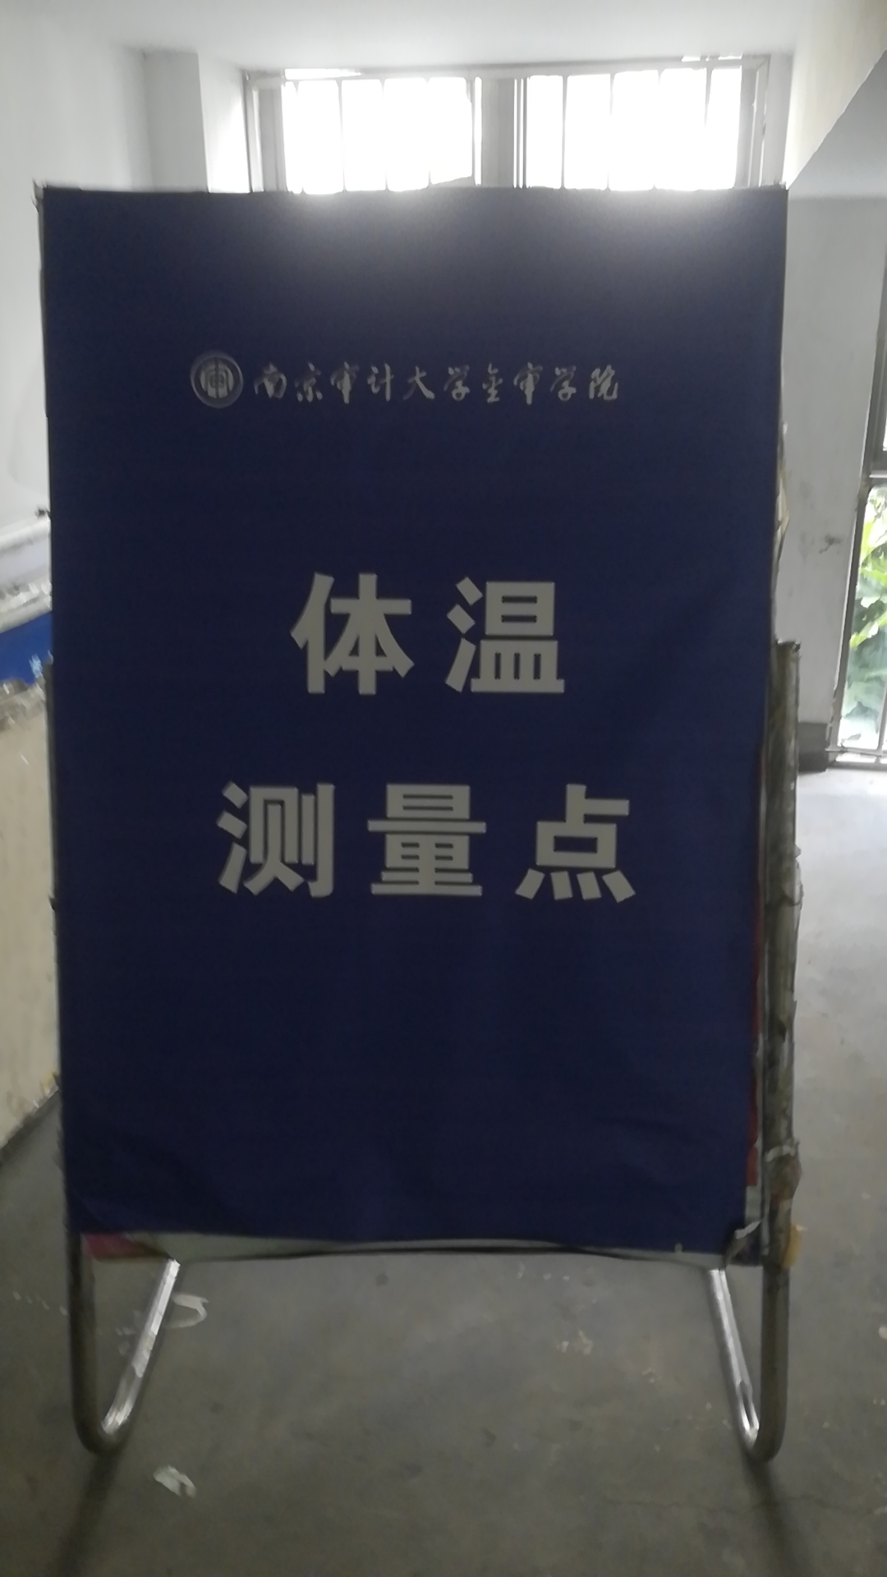 | 秦京花
3 | 铁锹 |  | 4 | 把 | B教学楼物管 | B教学楼东北一楼储藏间 | 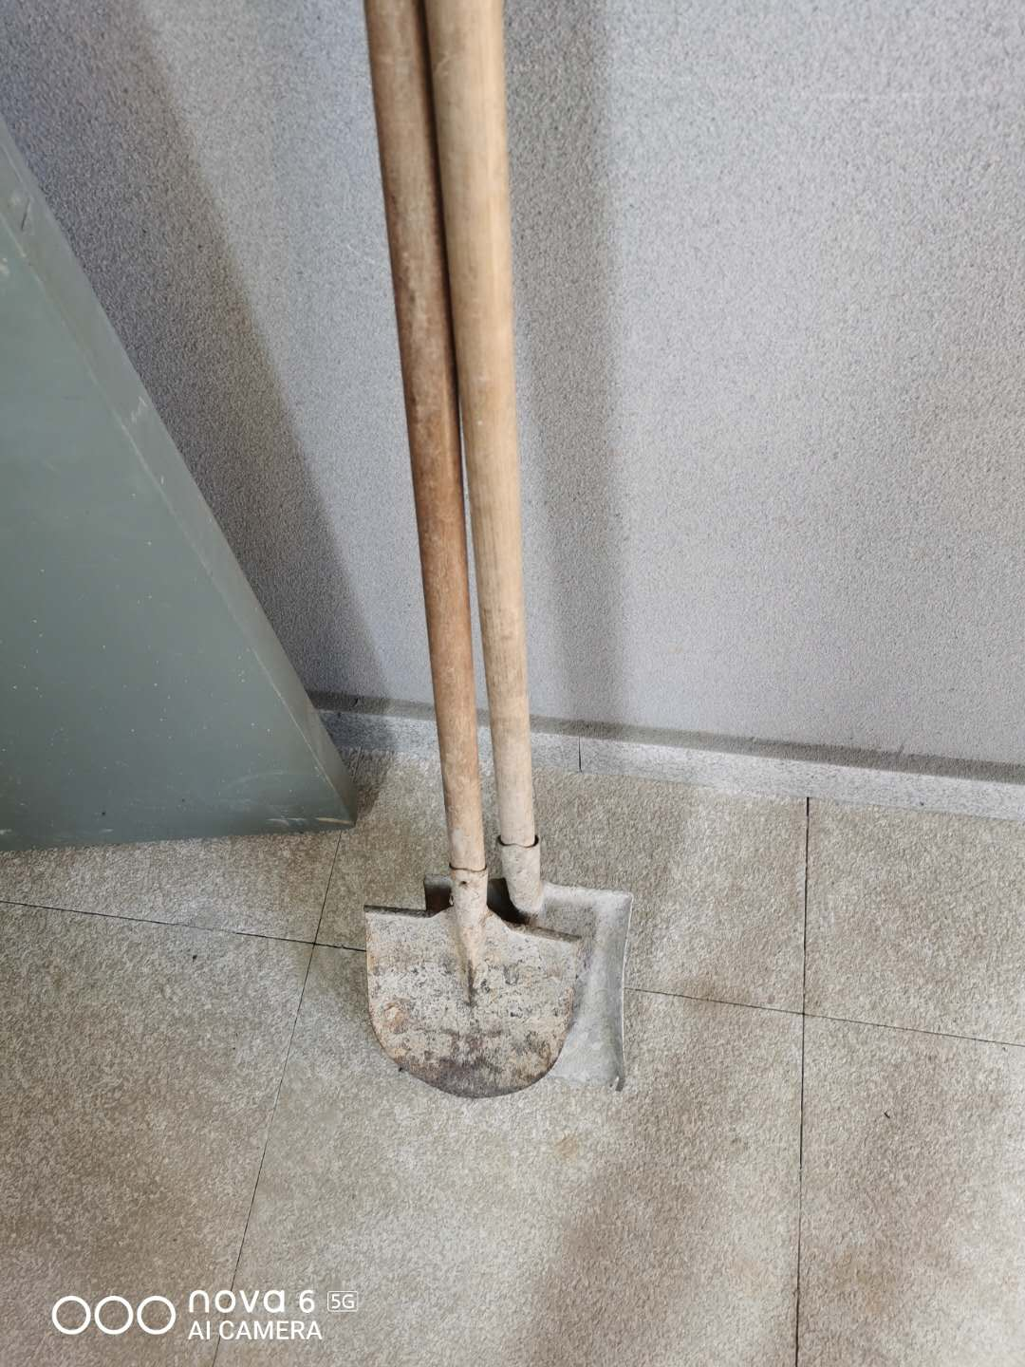
4 | 雪推 |  | 3 | 把 | B教学楼物管
5 | 大扫帚 |  | 4 | 把 | B教学楼物管 |  | 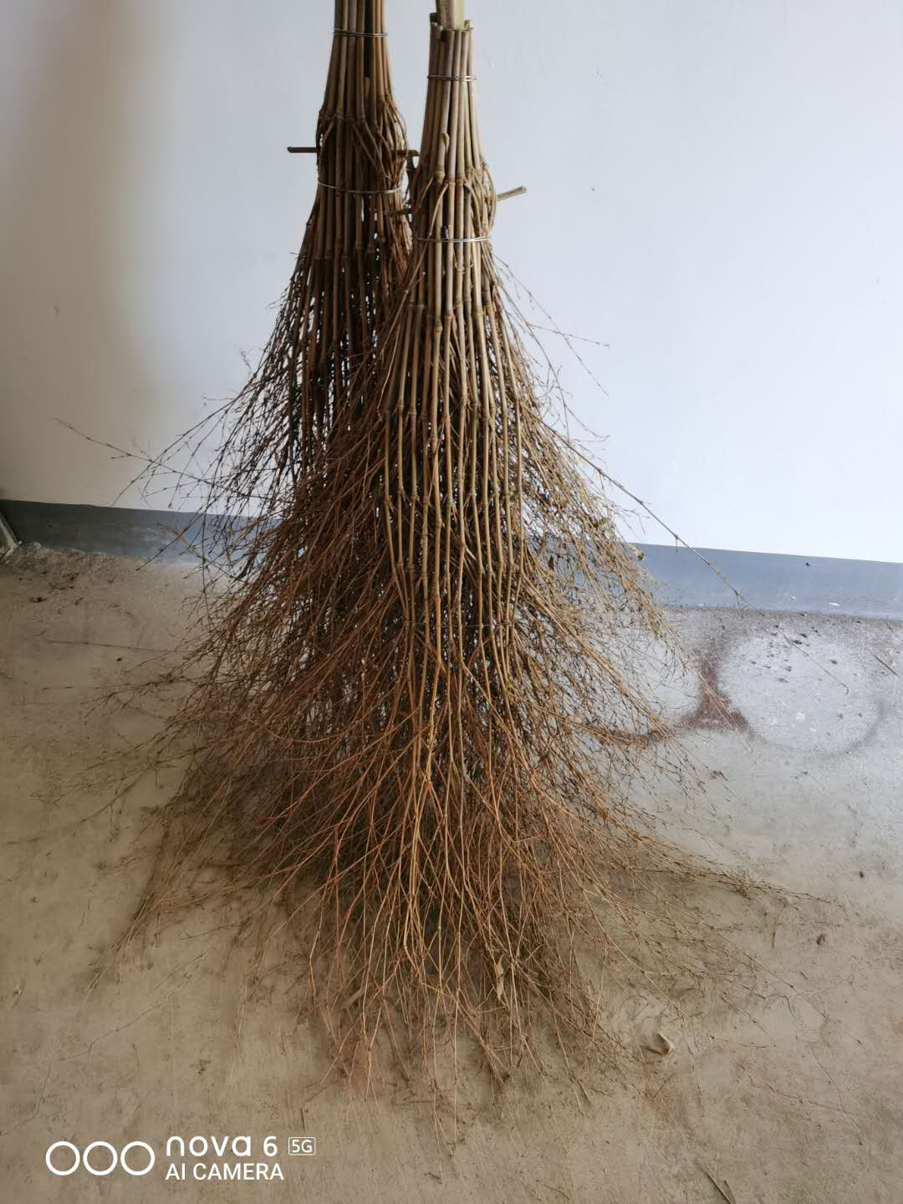
6 | 小推车 |  | 30 | 个 | C教学楼物管 | C北二楼 | 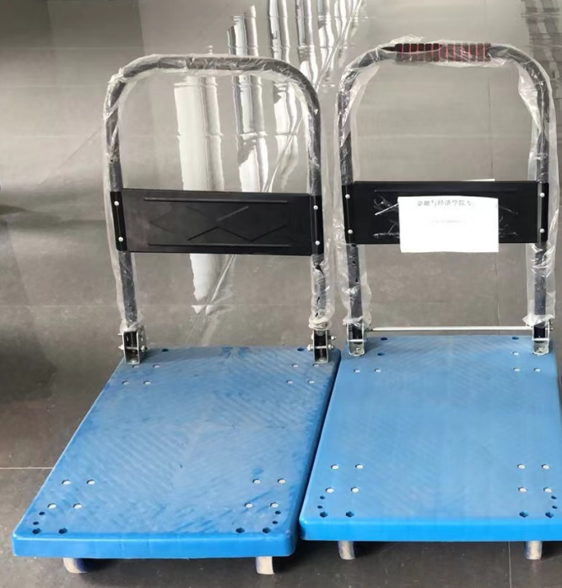
7 | 雪推 |  | 2 | 把 | 图书馆物管 | 储藏间 |  | 张凤英
8 | 铁锹 |  | 1 | 把 | 图书馆物管
9 | 长条凳 |  | 50 | 张 | 体艺楼物管 | 羽毛球馆 |  | 陈敏
10 | 长条凳 |  | 138 | 张 | 体艺楼物管 | 一楼西走道
11 | 长条凳 |  | 4 | 张 | 体艺楼物管 | 乒乓球室
12 | 长条凳 |  | 33 | 张 | 体艺楼物管 | 二楼西过道
13 | 草垫 |  | 40 | 块 | 体艺楼物管 | 储藏间
14 | 雪推 |  | 2 | 把 | 体艺楼物管 | 储藏间
15 | 雪推 |  | 2 | 把 | 信息楼物管 | 一楼储藏间
16 | 课桌 |  | 25 | 张 | 资产处 | 机加工厂房 |  | 黄金枝
17 | 餐椅 |  | 86 | 张 | 资产处
18 | 机柜 |  | 8 | 个 | 资产处 |  | 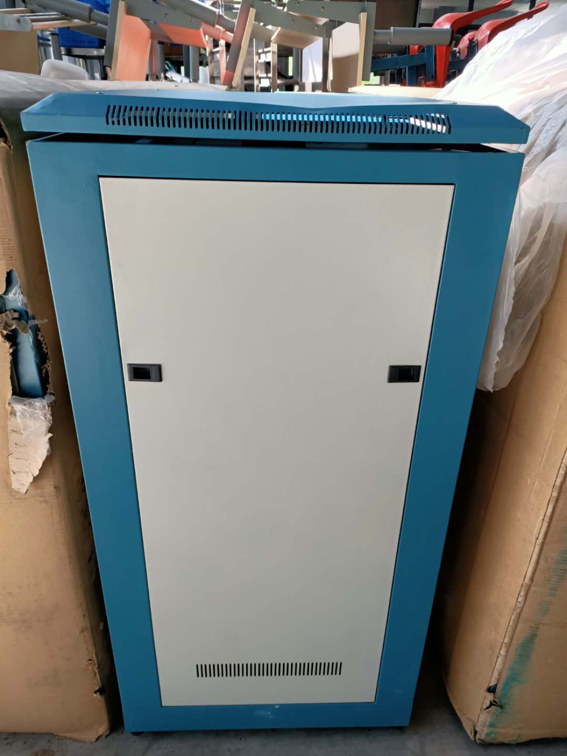
19 | 长条桌 |  | 45 | 张 | 资产处
20 | 课桌 |  | 10 | 张 | 团委 | 大学生活动中心 |  | 戴其斌
21 | 塑料方凳 | 中 | 578 | 张 | 团委
22 | 塑料方凳 | 小 | 485 | 张 | 团委
23 | 演讲台 |  | 2 | 只 | 团委
24 | 授予台 |  | 2 | 只 | 团委
25 | 学士授予领导台 |  | 1 | 组 | 团委
26 | 合唱台站台 |  | 1 | 组 | 团委
27 | 台阶 |  | 1 | 组 | 团委
28 | 会议桌 |  | 1 | 张 | 6号学生宿舍 | 3楼西南角自习室 |  | 张丽
29 | 联体三角桌 |  | 20 | 位 | 6号学生宿舍 | 4楼西南角自习室
30 | 方凳 |  | 20 | 张 | 6号学生宿舍
31 | 文件柜 |  | 1 | 只 | 6号学生宿舍
32 | 会议桌 |  | 1 | 张 | 6号学生宿舍 | 5楼西南角自习室
33 | 绒面椅 |  | 15 | 张 | 6号学生宿舍
34 | 大功率落地扇 |  | 7 | 台 | 后勤仓库 | 后勤仓库 |  | 陆振
35 | 接线板 | 10M | 9 | 个 | 后勤仓库 | 后勤仓库
36 | 玻璃屏风 |  | 1 | 架 | 后勤仓库 | 后勤仓库
37 | 红外测温仪 |  | 15 | 个 | 后勤仓库 | 后勤仓库
38 | 红外测温仪 |  | 18 | 个 | 后勤仓库 | 后勤仓库
39 | 血氧仪 |  | 5 | 个 | 后勤仓库 | 后勤仓库
40 | 玻璃体温计 |  | 20 | 根 | 后勤仓库 | 后勤仓库
41 | 紫外线灯 |  | 13 | 个 | 后勤仓库 | 后勤仓库
42 | 测温仪支架 |  | 12 | 个 | 后勤仓库 | 后勤仓库
43 | 紫外线臭氧灯 |  | 2 | 台 | 后勤仓库 | 后勤仓库
44 | 折叠床 |  | 10 | 张 | 后勤仓库 | 后勤仓库
45 | 折叠躺椅 |  | 3 | 张 | 后勤仓库 | 后勤仓库
46 | 高低床 |  | 1 | 张 | 后勤仓库 | 后勤仓库
47 | 1米警戒线及立柱 |  | 97 | 套 | 后勤仓库 | 后勤仓库
48 | 不锈钢电煮锅 | 65L | 4 | 个 | 后勤仓库 | 后勤仓库
49 | 大订书机 | 100页 | 1 | 个 | 后勤仓库 | 后勤仓库
50 | 大订书机 | 210页 | 1 | 个 | 后勤仓库 | 后勤仓库
51 | 投影仪遥控器 | 爱普生 | 8 | 个 | 后勤仓库 | 后勤仓库
52 | 投影仪遥控器 | 优派 | 13 | 个 | 后勤仓库 | 后勤仓库
53 | 音响 |  | 1 |  | 后勤仓库 | 后勤仓库
54 | 指纹打卡机 |  | 1 |  | 后勤仓库 | 后勤仓库
55 | 扩音器 | 无耳麦 | 12 |  | 后勤仓库 | 后勤仓库
56 | 围栏推车 |  | 7 |  | 后勤仓库 | 后勤仓库 | 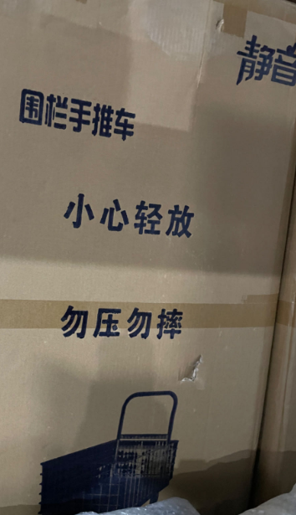
57 | 投影仪支架 |  | 2 |  | 后勤仓库 | 后勤仓库
58 | 草垫 |  | 375 | 张 | 后勤仓库 | 后勤仓库
59 | 铁锹 |  | 30 | 把 | 后勤仓库 | 后勤仓库
60 | 雪推 |  | 40 | 把 | 后勤仓库 | 后勤仓库
61 | 铁钯 |  | 5 | 把 | 后勤仓库 | 后勤仓库
62 | 电脑数据线 |  | 19 | 根 | 后勤仓库 | 后勤仓库
63 | 指示牌 |  | 7 | 个 | 后勤仓库 | 后勤仓库
64 | 鼠标 |  | 10 | 个 | 后勤仓库 | 后勤仓库
65 | 水银血压计 |  | 1 | 台 | 后勤仓库 | 后勤仓库
66 | 防水国旗 |  | 1 | 面 | 后勤仓库 | 后勤仓库
67 | 国旗 | 含旗杆和底座 | 1 | 套 | 后勤仓库 | 后勤仓库 | 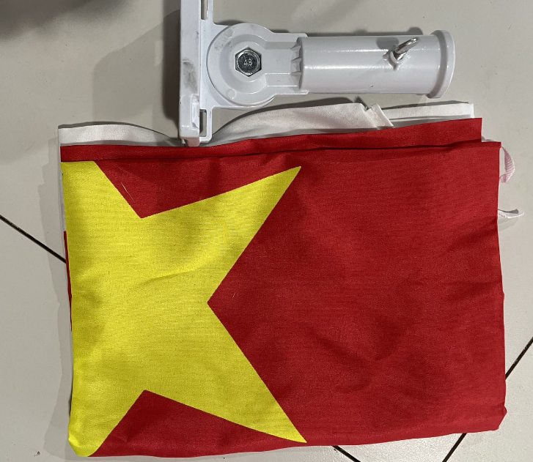
68 | 校旗 |  | 1 | 面 | 后勤仓库 | 后勤仓库
69 | 彩旗 |  | 3 | 面 | 后勤仓库 | 后勤仓库
合计 |  |  | 2450

